Amortización
Loan Amortization

Update Table
 |  |  |  |  | Plan de amortización

 | Hipótesis del préstamo |  |  |  | Período | Initial Balance | Payment | Interest | Amortization | Final Balance | Reference
 |  |  |  |  | 1 | $ 10,000,000.00 | $ 999,629.87 | $ 291,666.67 | $ 707,963.21 | $ 9,292,036.79 | complete data
 |  | LoanAmt | 10,000,000 | Total loan amount | 2 | $ 9,292,036.79 | $ 999,629.87 | $ 271,017.74 | $ 728,612.13 | $ 8,563,424.66
 |  | IntRate | 35% | Annual interest rate | 3 | $ 8,563,424.66 | $ 999,629.87 | $ 249,766.55 | $ 749,863.32 | $ 7,813,561.34 | =-PAGO(D10/12;TermMonths;D9)
 |  | TermMonths | 12 | Month | 4 | $ 7,813,561.34 | $ 999,629.87 | $ 227,895.54 | $ 771,734.33 | $ 7,041,827.00
 |  |  |  |  | 5 | $ 7,041,827.00 | $ 999,629.87 | $ 205,386.62 | $ 794,243.25 | $ 6,247,583.75
 |  |  |  |  | 6 | $ 6,247,583.75 | $ 999,629.87 | $ 182,221.19 | $ 817,408.68 | $ 5,430,175.07
 | Detalles del préstamo |  |  |  | 7 | $ 5,430,175.07 | $ 999,629.87 | $ 158,380.11 | $ 841,249.77 | $ 4,588,925.30
 |  |  |  |  | 8 | $ 4,588,925.30 | $ 999,629.87 | $ 133,843.65 | $ 865,786.22 | $ 3,723,139.09
 |  | Monthly PMT | $ 999,629.87 | Cuota mensual | 9 | $ 3,723,139.09 | $ 999,629.87 | $ 108,591.56 | $ 891,038.32 | $ 2,832,100.77
 |  | Total Interes | $ 1,995,558.48 |  | 10 | $ 2,832,100.77 | $ 999,629.87 | $ 82,602.94 | $ 917,026.93 | $ 1,915,073.83
 |  | Total Principal | $ 10,000,000.00 |  | 11 | $ 1,915,073.83 | $ 999,629.87 | $ 55,856.32 | $ 943,773.55 | $ 971,300.28
 |  | Total Payment | $ 11,995,558.48 |  | 12 | $ 971,300.28 | $ 999,629.87 | $ 28,329.59 | $ 971,300.28 | $ 0.00
 |  |  |  |  | Total |  | $ 11,995,558.48 | $ 1,995,558.48 | $ 10,000,000.00

Instructivo
Cuadro de amortización con filas dinamicas

Datos necesarios
 | LoanAmt |  | Monto total del préstamo
 | IntRate |  | Interes anual
 | TermMonths |  | Plazo en meses

 | Generación de consulta para saber el plazo del préstamo y saber el número de filas del cuadro de armortización

1°) | Nos paramos en la celda "C6" y le asignamos un nombre en el cuadro de nombres, en este caso "TermMonths".
 | Esta celda nos va a servir para determinar la cantidad de filas que va a tener nuestro cuadro de amortización cada vez que lo actualicemos.

2°) | Nos posicionamos en la celda "C6" y vamos a => Datos => Desde una tabla, esto nos lleva a Power Query, deberria aparecer de la
 | siguiente manera:

Este recuadro es para colocarle el nombre a la consulta

 | Sobre el número 36 hacemos click con el boton derecho sobre "Rastrear desagruapando datos", quedando de la siguiente forma

 | Por último, vamos a guardar y cargar en => Solo conexión, como se muestra en la siguiente imagen:
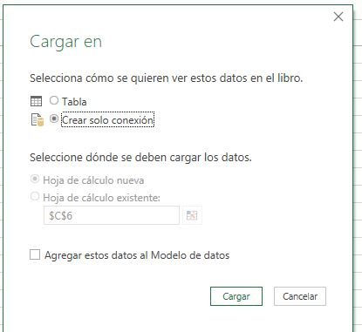

 | Generación de consulta para crear la lista dinámica de períodos

 | Para generar la lista dinámica de períodos necesitamos comenzar con una consulta en blanco de power query, para ello vamos a:
 | Datos => Nueva Consulta => Desde otras fuentes => Consulta en Blanco, en la barra de formulas de power query escribimos lo siguiente:
={1..TermMonths}

 | en power query deberia quedar de la siguiente forma:

 | hacemos click en enter generando el siguiente resultado:


 | Tambien cambios el nombre de la consulta a "Período", luego vamos a cerrar y cargar en => Tabla => Hoja de calculo existente
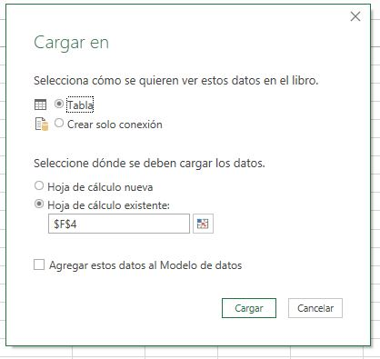

 | En el excel nos deberia quedar de la siguiente forma

 | Cuadro de armortización: Armado Final

 | A la derecha de la columna "Período" que generamos desde power query agregamos las siguientes columnas:
 |  | 👉 Saldo Inicial
 |  | 👉 Payment
 |  | 👉 Interest
 |  | 👉 Amortizacion
 |  | 👉 Saldo Final
 | Quedandonos el cuadro de la siguiente forma:

 | 👉 Saldo Inicial: Nos posicionamos en la primera celda ("G5") y escribimos la siguiente formula:

 | 👉 Payment: En la celda "H5" escribimos lo siguiente

 | 👉 Interest: En la celda "H5" escribimos lo siguiente

 | [@Período] esta haciendo referencia a la columna Período del cuadro de amortización
 | TermMonth hace referencia a la cuadro de nombre que establecimos al principio donde se encuentra el plazo del préstamo

 | 👉 Amortizacion:

 | 👉 Saldo Final:

 | Por último nos posicionamos en cualquier sector de la tabla, y vamos a "Diseño de Tabla", en la misma tildamos "Fila de totales"
 | una vez que hayamos realizado esto nos aparece un fila nueva llamada "Total", si nos posicionamos en cada celda de la fila total hay un menu desplegable
 | vamos a utilizar la función suma para las columnas: "Payment", "Interest" y "amortización, para la columna "Saldo Final" usamos ninguno

